Sheet1
Trabalho

Diante de uma crise econômica, uma empresa precisou reduzir recentemente seus negócios mantendo apenas 3 sedes da empresa para venda de seus equipamentos em 3 pontos de venda distribuídos pelo país. Todavia, o custo com transporte dos equipamentos entre os 3 armazens da empresa e seus pontos de venda varia de acordo com os locais de origem e destino. Utilizando o Evolver, identifique qual a melhor estratégia para se aumentar os lucros da empresa, sabendo que as demandas de cada ponto de venda precisam ser atendidas, assim como as capacidades de cada armazém também precisam ser respeitadas.

Considere que os custos de transporte, por caminhão, variam de acordo com a rota. Tais custos entre os 3 armazéns e os 3 pontos de venda da empresa estão descritos na tabela a seguir.
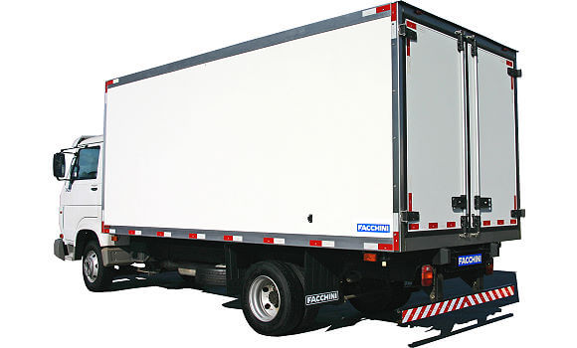

 | Armazém 1 | Armazém 2 | Armazém 3
Loja 1 | R$ 500.00 | R$ 420.00 | R$ 360.00
Loja 2 | R$ 340.00 | R$ 380.00 | R$ 275.00
Loja 3 | R$ 190.00 | R$ 230.00 | R$ 250.00

 |  |  | Sabe-se que:

 |  |  | *Cada caminhão consegue transportar até quatro equipamentos por viagem.

 |  |  | *A capacidade de armazenamento dos 3 armazéns é respectivamente 430, 190 e 120 equipamentos.

 |  |  | *A demanda das 3 lojas é respectivamente 230, 95 e 190 equipamentos.

ATENÇÃO

O trabalho poderá ser feito em grupo, de até 5 componentes

Cada grupo ocupará uma bancada e terá a sua disposição 2 computadores

Cada grupo poderá consultar a professora 2 vezes (1 pergunta por consulta). Cada pergunta excedente custa 0,5 pontos da nota do trabalho.

Cada consulta a outros grupos custa 1 ponto da nota do trabalho

Os arquivos .xls (com modelo de otimização com Evolver e relatórios de otimização) devem ser enviados em um único email até às 21:30h

O relatório do trabalho (em .pdf) deverá ser enviado por email até dia 19/12/2016 às 19:00h

